ใหญ่
SCAN | บริษัทเอสเอ็นซี ครีเอติวิตี้ แอนโทโลจี จำกัด |  | CUSTOMER : | FUJITSU |  | SCAN | บริษัทเอสเอ็นซี ครีเอติวิตี้ แอนโทโลจี จำกัด |  | CUSTOMER : | FUJITSU
 | SNC CREATIVITY ANTHOLOGY COMPANY LIMITED |  | PART NO : | 9322519016 |  |  | SNC CREATIVITY ANTHOLOGY COMPANY LIMITED |  | PART NO : | 9322519016
 |  |  | PART NAME | PIPE (COND AS) AS |  |  |  |  | PART NAME | PIPE (COND AS) AS
Q'TY: | 100 | PCS | LOT : 123456 | BOX : | 4/5 | Q'TY: | 100 | PCS | LOT : 123456 | BOX : | 4/5
Production Date: 2024-08-05 | 2024-06-06 |  | PO : PO78910 |  |  | Production Date: 2024-08-05 | 2024-06-06 |  | PO : PO78910 |  |  | *กล่องละ 100
Delivery Date: 2024-08-10 | 2024-06-06 |  | PACKED BY: |  |  | Delivery Date: 2024-08-10 | 2024-06-06 |  | PACKED BY:
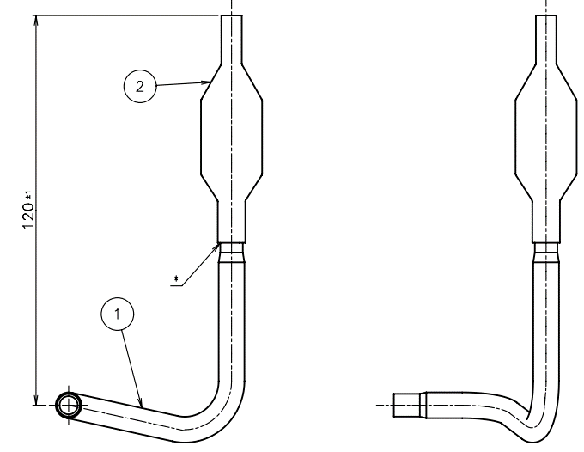 Drawing |  |  |  |  |  | Drawing

SCAN | บริษัทเอสเอ็นซี ครีเอติวิตี้ แอนโทโลจี จำกัด |  | CUSTOMER : | FUJITSU |  | SCAN | บริษัทเอสเอ็นซี ครีเอติวิตี้ แอนโทโลจี จำกัด |  | CUSTOMER : | FUJITSU
 | SNC CREATIVITY ANTHOLOGY COMPANY LIMITED |  | PART NO : | 9322519016 |  |  | SNC CREATIVITY ANTHOLOGY COMPANY LIMITED |  | PART NO : | 9322519016
 |  |  | PART NAME | PIPE (COND AS) AS |  |  |  |  | PART NAME | PIPE (COND AS) AS
Q'TY: | 100 | PCS | LOT : 123456 | BOX : | 5/5 | Q'TY: | 100 | PCS | LOT : 123456 | BOX : | 5/5
Production Date: 2024-08-05 | 2024-06-06 |  | PO : PO78910 |  |  | Production Date: 2024-08-05 | 2024-06-06 |  | PO : PO78910
Delivery Date: 2024-08-10 | 2024-06-06 |  | PACKED BY: |  |  | Delivery Date: 2024-08-10 | 2024-06-06 |  | PACKED BY:
Drawing |  |  |  |  |  | Drawing

